Monitoring TW II
MONITORING RISIKO
PT SEMEN BATURAJA TBK
DEPARTMENT OF HC & GRC
 |  |  |  |  |  |  |  |  |  |  |  |  |  |  |  |  |  | A RD 430000-01-02

NO | PERISTIWA RISIKO | RISIKO INHERENT |  |  |  | PENANGANAN RISIKO |  | REALISASI PENANGANAN RISIKO |  |  |  |  |  |  | RESIDUAL RISK TAHUN 2025
 |  |  |  |  |  |  |  | EVALUASI |  | CURRENT RISK TRIWULAN I
 |  | K | D | EKSPOSURE |  | RENCANA PENANGANAN RISIKO | PEMILIK RISIKO |  |  | K | D | EKSPOSURE |  | ALASAN PERUBAHAN TINGKAT RISIKO | K | D | EKSPOSURE |  | ALASAN PERUBAHAN TINGKAT RISIKO
 |  |  |  | LEVEL | L/M/H/E |  |  | REALISASI | EVIDENCE |  |  | LEVEL | L/M/H/E |  |  |  | LEVEL | L/M/H/E
11 | Penyuapan | 3 | 3 | 9 | H | Sebagai bentuk Komitmen Implementasi Penyuapan, Personil Department Of HR & GRC melakukan Penandatangan Surat Pernyataan Kepatuhan Pedoman Perilaku dan approval surat pernyataan kepatuhan terhadap Pedoman Perilaku Etika (Code of Conduct) melalui gcg.semenbaturaja.co.id | Dept of HC & GRC | Telah dilakukan approval surat pernyataan kepatuhan terhadap Pedoman Perilaku Etika (Code of Conduct) melalui gcg.semenbaturaja.co.id oleh seluruh Personil Department Of HR & GRI | 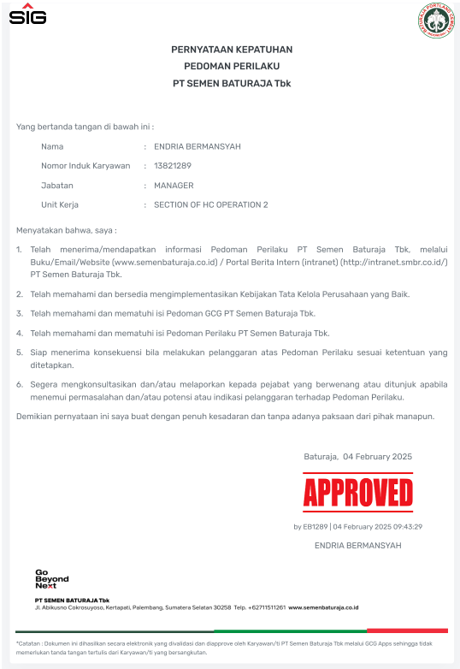 | 3 | 3 | 9 | H | - | 2 | 2 | 4 | M | Mitigasi telah dilakukan secara baik
 |  |  |  |  |  | Melaksanakan penerapan SMAP |  | Penandatanganan pakta integritas uji kelayakan terhadap personil promosi/mutasi ke ruang lingkup penerapan SMAP - Dept of Corsec | 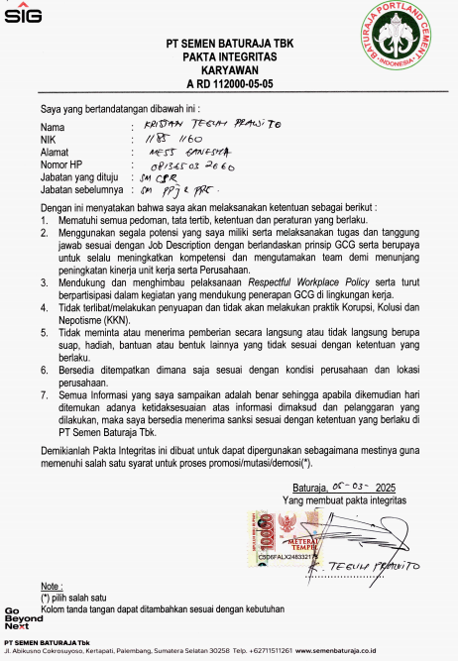
 |  |  |  |  |  | Melaksanakan uji kelayakan dan penandatanganan pakta integritas sesuai dengan prosedur yang berlaku |  | Telah dilakukan uji kelayakan terhadap personil mutasi ke ruang lingkup penerapan SMAP - Dept of Corsec | 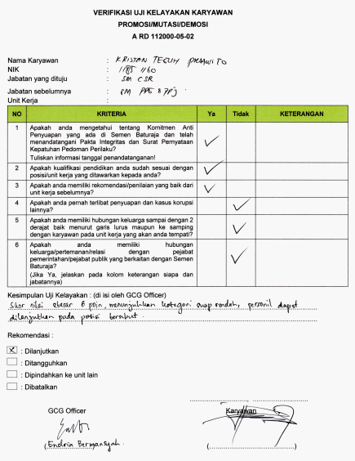
 |  |  |  |  |  | Melaksanakan mekanisme promosi/mutasi karyawan sesuai dengan prosedur yang berlaku |  | Telah dilakukan mekanisme promosi/mutasi sesuai dengan ketentuan yang tercantum pada Prosedur Perencanaan, Pembinaan dan Pengembangan SDM | 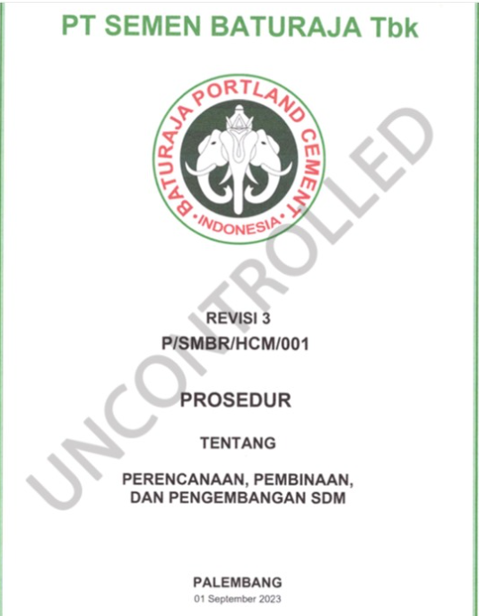
 |  |  |  |  |  | Mengikuti sosialisasi/pelatihan peningkatan kompetensi termasuk terkait gratifikasi dan penyuapan serta menerapkan Budaya Akhlak dan sosialisasi dan pelatihan kepada karyawan bekerjasama dengan KPK atau BSN terkait gratifikasi dan penyuapan |  | Telah mengikuti e-learning Bimtek Peningkatan Pemahaman Gratifikasi oleh personil Dept of HC & GRI melalui wesbite aclc.kpk | 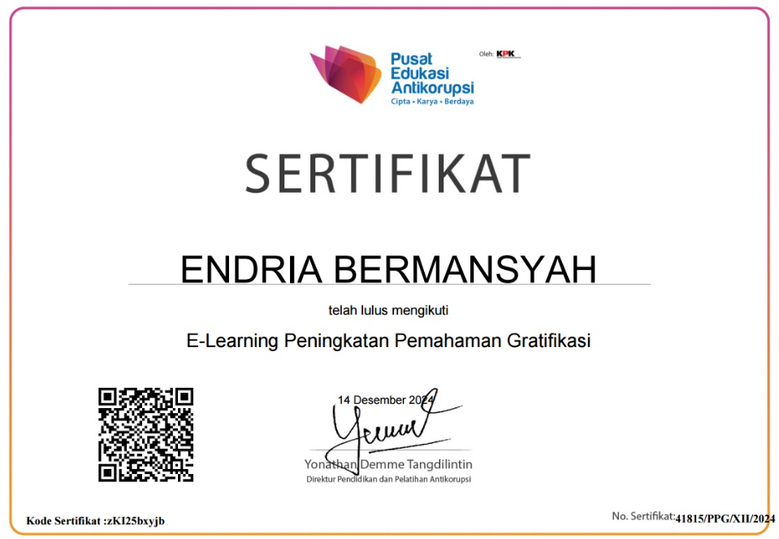
 |  |  |  |  |  | Memberikan Sanksi Tegas kepada Personil Department Of HR & GRC jika terbukti melakukan tindakan Penyuapan |  | Tidak ada personil Departement Of HR & GRC yang dilaporkan melakukan pelanggaran tindakan penyuapan | -

Monitoring TW III
MONITORING RISIKO
PT SEMEN BATURAJA TBK
DEPARTMENT OF HC & GRC
 |  |  |  |  |  |  |  |  |  |  |  |  |  |  |  |  |  | A RD 430000-01-02

NO | PERISTIWA RISIKO | RISIKO INHERENT |  |  |  | PENANGANAN RISIKO |  | REALISASI PENANGANAN RISIKO |  |  |  |  |  |  | RESIDUAL RISK TAHUN 2025
 |  |  |  |  |  |  |  | EVALUASI |  | CURRENT RISK TRIWULAN I
 |  | K | D | EKSPOSURE |  | RENCANA PENANGANAN RISIKO | PEMILIK RISIKO |  |  | K | D | EKSPOSURE |  | ALASAN PERUBAHAN TINGKAT RISIKO | K | D | EKSPOSURE |  | ALASAN PERUBAHAN TINGKAT RISIKO
 |  |  |  | LEVEL | L/M/H/E |  |  | REALISASI | EVIDENCE |  |  | LEVEL | L/M/H/E |  |  |  | LEVEL | L/M/H/E
11 | Penyuapan | 3 | 3 | 9 | H | Sebagai bentuk Komitmen Implementasi Penyuapan, Personil Department Of HR & GRC melakukan Penandatangan Surat Pernyataan Kepatuhan Pedoman Perilaku dan approval surat pernyataan kepatuhan terhadap Pedoman Perilaku Etika (Code of Conduct) melalui gcg.semenbaturaja.co.id | Dept of HC & GRC | Selesai | - | 2 | 3 | 6 | M | Rencana mitigasi telah dilaksanakan | 2 | 2 | 4 | M | Mitigasi telah dilakukan secara baik
 |  |  |  |  |  | Melaksanakan penerapan SMAP |  | Penandatanganan pakta integritas uji kelayakan terhadap personil promosi/mutasi ke ruang lingkup penerapan SMAP - Dept of Procurement | 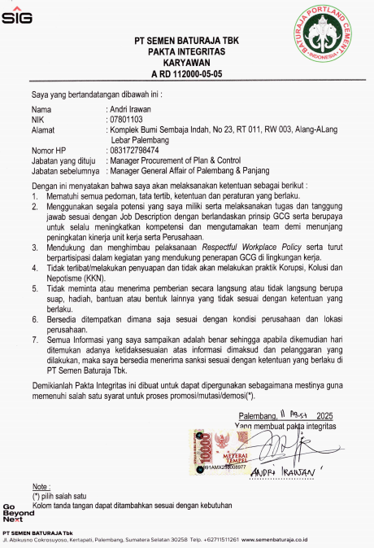
 |  |  |  |  |  | Melaksanakan uji kelayakan dan penandatanganan pakta integritas sesuai dengan prosedur yang berlaku |  | Telah dilakukan uji kelayakan terhadap personil mutasi ke ruang lingkup penerapan SMAP - Dept of Procurement | 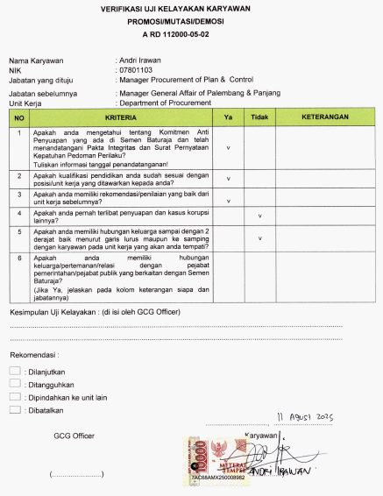
 |  |  |  |  |  | Melaksanakan mekanisme promosi/mutasi karyawan sesuai dengan prosedur yang berlaku |  | Telah dilakukan mekanisme promosi/mutasi sesuai dengan ketentuan yang tercantum pada Prosedur Perencanaan, Pembinaan dan Pengembangan SDM
 |  |  |  |  |  | Mengikuti sosialisasi/pelatihan peningkatan kompetensi termasuk terkait gratifikasi dan penyuapan serta menerapkan Budaya Akhlak dan sosialisasi dan pelatihan kepada karyawan bekerjasama dengan KPK atau BSN terkait gratifikasi dan penyuapan |  | GCG Officer HC & GRI telah mengikuti sharing knowledge SNI ISO 37001 : 2016 pada 26 September 2025 oleh Department of Internal Audit | 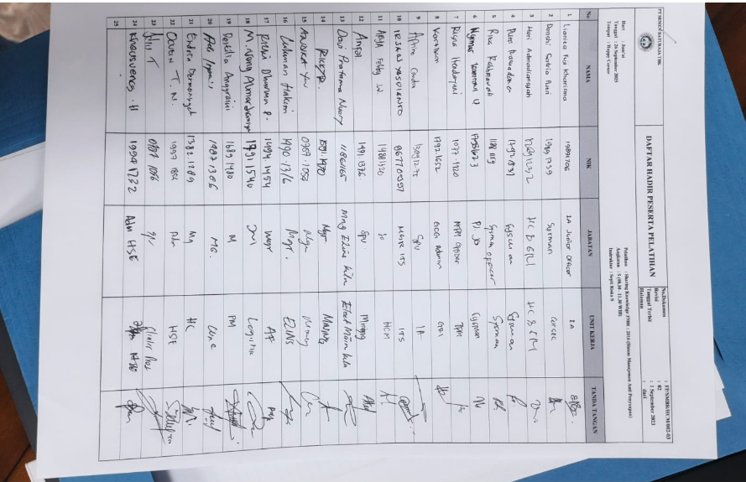
 |  |  |  |  |  | Memberikan Sanksi Tegas kepada Personil Department Of HR & GRC jika terbukti melakukan tindakan Penyuapan |  | Tidak ada personil Departement of HR & GRC yang dilaporkan melakukan pelanggaran tindakan penyuapan | -

Monitoring TW IV
MONITORING RISIKO
PT SEMEN BATURAJA TBK
DEPARTMENT OF HC & GRC
 |  |  |  |  |  |  |  |  |  |  |  |  |  |  |  |  |  | A RD 430000-01-02

NO | PERISTIWA RISIKO | RISIKO INHERENT |  |  |  | PENANGANAN RISIKO |  | REALISASI PENANGANAN RISIKO |  |  |  |  |  |  | RESIDUAL RISK TAHUN 2025
 |  |  |  |  |  |  |  | EVALUASI |  | CURRENT RISK TRIWULAN I
 |  | K | D | EKSPOSURE |  | RENCANA PENANGANAN RISIKO | PEMILIK RISIKO |  |  | K | D | EKSPOSURE |  | ALASAN PERUBAHAN TINGKAT RISIKO | K | D | EKSPOSURE |  | ALASAN PERUBAHAN TINGKAT RISIKO
 |  |  |  | LEVEL | L/M/H/E |  |  | REALISASI | EVIDENCE |  |  | LEVEL | L/M/H/E |  |  |  | LEVEL | L/M/H/E
11 | Penyuapan | 3 | 3 | 9 | H | Sebagai bentuk Komitmen Implementasi Penyuapan, Personil Department Of HR & GRC melakukan Penandatangan Surat Pernyataan Kepatuhan Pedoman Perilaku dan approval surat pernyataan kepatuhan terhadap Pedoman Perilaku Etika (Code of Conduct) melalui gcg.semenbaturaja.co.id | Dept of HC & GRC | Selesai | - | 2 | 2 | 4 | M | Rencana mitigasi telah dilaksanakan | 2 | 2 | 4 | M | Mitigasi telah dilakukan secara baik
 |  |  |  |  |  | Melaksanakan penerapan SMAP |  | -Pelaksanaan Survey SMAP tahun 2025 pada 27 Okt - 15 Nov 2025 -Pelaksanaan Surveillance Audit 2 SMAP oleh BSI terhadap fungsi SDM (pengelolaan personil) | 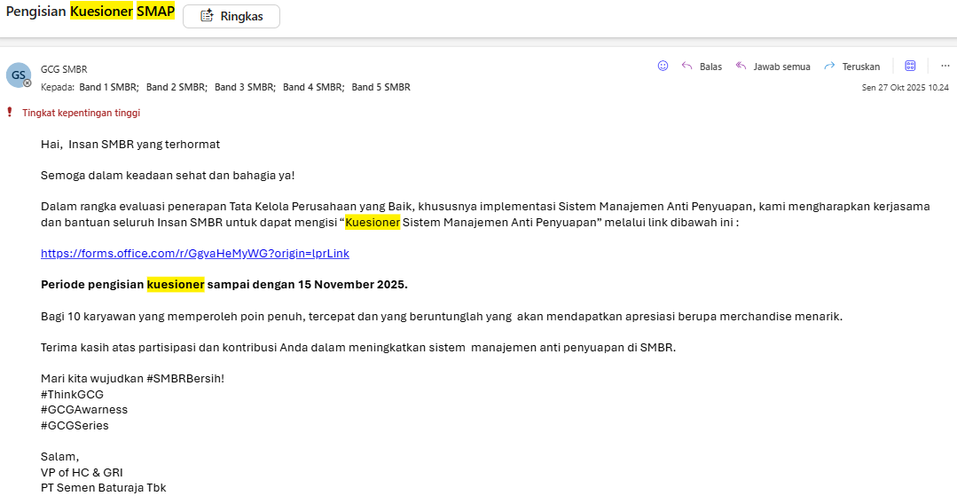 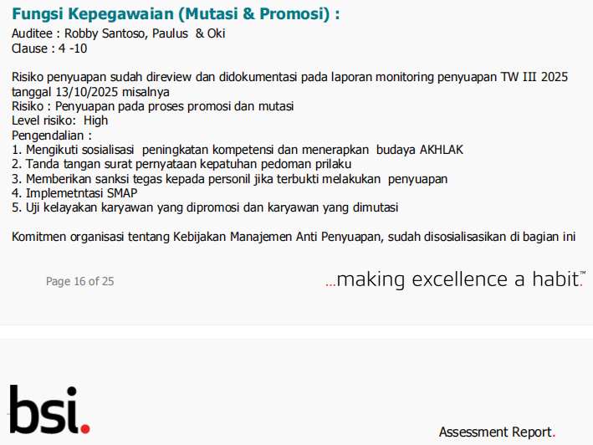
 |  |  |  |  |  | Melaksanakan uji kelayakan dan penandatanganan pakta integritas sesuai dengan prosedur yang berlaku |  | Tidak ada pelaksanaan uji kelayakan terhadap personil mutasi ke ruang lingkup penerapan SMAP | -
 |  |  |  |  |  | Melaksanakan mekanisme promosi/mutasi karyawan sesuai dengan prosedur yang berlaku |  | Telah dilakukan mekanisme promosi/mutasi sesuai dengan ketentuan yang tercantum pada Prosedur Perencanaan, Pembinaan dan Pengembangan SDM
 |  |  |  |  |  | Mengikuti sosialisasi/pelatihan peningkatan kompetensi termasuk terkait gratifikasi dan penyuapan serta menerapkan Budaya Akhlak dan sosialisasi dan pelatihan kepada karyawan bekerjasama dengan KPK atau BSN terkait gratifikasi dan penyuapan |  | -Learn & Share Hari Anti Korupsi Sedunia "Penguatan Integritas Insan Perusahaan dalam Turnaround Towards Excellence" 20 November '-E-Learning Bimtek Peningkatan Pemahaman Gratifikasi 2025 pada 6-8 November 2025 | 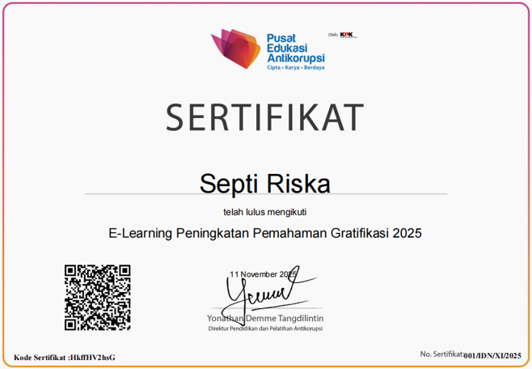
 |  |  |  |  |  | Memberikan Sanksi Tegas kepada Personil Department Of HR & GRC jika terbukti melakukan tindakan Penyuapan |  | Tidak ada personil Departement of HR & GRC yang dilaporkan melakukan pelanggaran tindakan penyuapan | -

